Oppskrift
Soyanudler med scampispyd, grønnsaker og sesamfrøSoyanudler med scampispyd, grønnsaker og sesamfrø
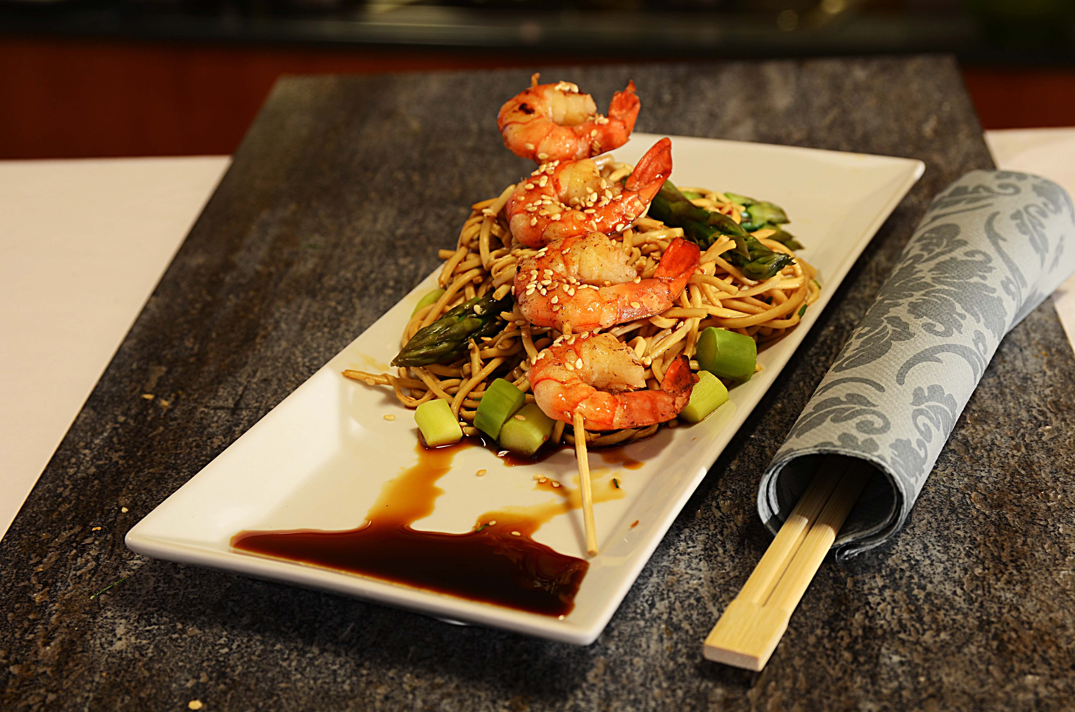

Legg nudlene i vann til de blir myke. Bland nudlene med Premium soyasuas og sweet chili og litt wokgrønnsaker (følg oppskrift som er i oppskriftsbanken). Stek spydene i wokoljen sammen med sambal oelek og ta dem siden opp - forsett med wokgrønnsaker og avslutt med å blande inn nudlene når grønnsakene er ferdig. Ikke ha woken på varme når du blander inn nudlene - de brenner fast.. Legg opp som på bildet. Dekorer med urter, sesamfrø og lime, og server med Sweet chili dipsaus og mer soyasaus ved siden av. Legg nudlene i vann til de blir myke. Bland nudlene med Premium soyasuas og sweet chili og litt wokgrønnsaker (følg oppskrift som er i oppskriftsbanken). Stek spydene i wokoljen sammen med sambal oelek og ta dem siden opp - forsett med wokgrønnsaker og avslutt med å blande inn nudlene når grønnsakene er ferdig. Ikke ha woken på varme når du blander inn nudlene - de brenner fast.. Legg opp som på bildet. Dekorer med urter, sesamfrø og lime, og server med Sweet chili dipsaus og mer soyasaus ved siden av.
Number of servingsNumber of servings | 1
EPDEPD | ProductProduct | Per servingPer serving |  | TotalTotal |  | QtyPerPackQtyPerPack | PackSizePackSize | PackUnitPackUnit | PackagingPackaging | ItemsItems
 | Nudler Mie 1x6kg Go-Tan Nudler Mie 1x6kg Go-Tan | 0.05 | kgkg | 0 | kgkg |  |  |  |  | 0
 | Soyasaus premium 6x1 liter Go Tan Soyasaus premium 6x1 liter Go Tan | 0.025 | ll | 0 | ll |  |  |  |  | 0
26153342615334 | Sweet Chili Dipp Sauce Sweet Chili Dipp Sauce | 0.025 | ll | 0 | ll | 6 | 1 | ll | 6x1l6x1l | 0
590836590836 | Olivenolje Olivenolje | 0.001 | ll | 0 | ll | 4 | 5 | ll | 4x5l4x5l | 0
 | Scampi Tempura Butterfly 4X1 Kg Paradiso Scampi Tempura Butterfly 4X1 Kg Paradiso | 0.025 | kgkg | 0 | kgkg |  |  |  |  | 0
 | Wokgrønnsaker Wokgrønnsaker | 0.04 | kgkg | 0 | kgkg |  |  |  |  | 0
 | sesamfrø sesamfrø | 5 | gg | 0 | gg |  |  |  |  | 0
 | urter urter | 25 | gg | 0 | gg |  |  |  |  | 0

 | * Allergens* Allergens

